2021_data
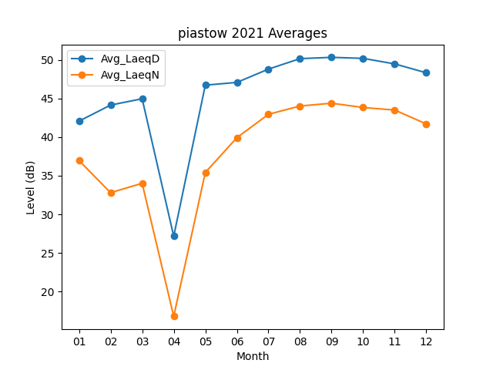
Month | Avg_LaeqD | Avg_LaeqN
01 | 42.067741935 | 36.970967742
02 | 44.146428571 | 32.803571429
03 | 44.967741935 | 34.022580645
04 | 27.17 | 16.796666667
05 | 46.725806452 | 35.416129032
06 | 47.083333333 | 39.926666667
07 | 48.803225806 | 42.95483871
08 | 50.161290323 | 44.025806452
09 | 50.326666667 | 44.39
10 | 50.193548387 | 43.832258065
11 | 49.476666667 | 43.503333333
12 | 48.325806452 | 41.703225806

